Hoja1
Folio | Fecha | Hora | Contenido | Ubicacion ant | Ubicacion nue | Horas Inv | Minutos | Usuario
4315 | 2024-11-28 | 16:01:23 | Ingresa el Equipo por Falla de display, el cliente comenta que no muestra nada y que se ven unos cuadros negros | MESA4 | MESA4 | 0.01 | 1 | 7
4315 | 2024-11-28 | 16:02:15 | De acuerdo a lo reportado parece ser un problema en el display, y esos cuadros negros que ve son por el contraste del equipo, por lo que se comienza revisando esa parte | MESA4 | MESA4 | 0.02 | 1 | 7
4315 | 2024-11-28 | 16:03:17 | se realizan pruebas con el lcd del equipo pero este no muestra ningun digito, solo el contraste, por lo que parece que el problema se encuentra en este lcd, se confirma revisando con un analizado logico las señales que envia y este si manda señales logicas, por lo que se pide un lcd para hacer pruebas, y con este se confirma que el daño se encuentra en el lcd anterior ya que este si despliega informacion | MESA4 | MESA4 | 0.04 | 2 | 7
4315 | 2024-11-28 | 16:05:33 | sen realiza limpieza general ya que el equipo tienen un poco de sarro | MESA4 | MESA4 | 0.06 | 4 | 7 | 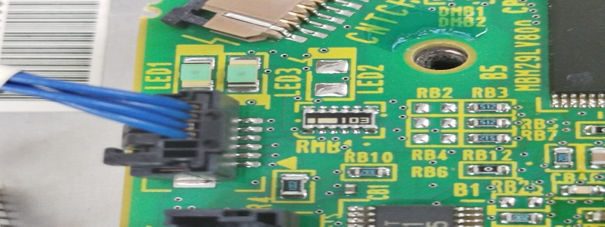 | 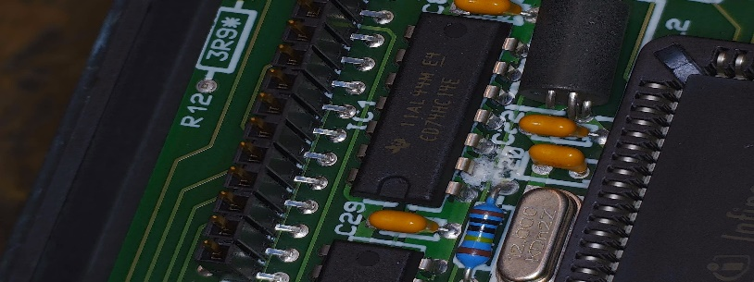 | 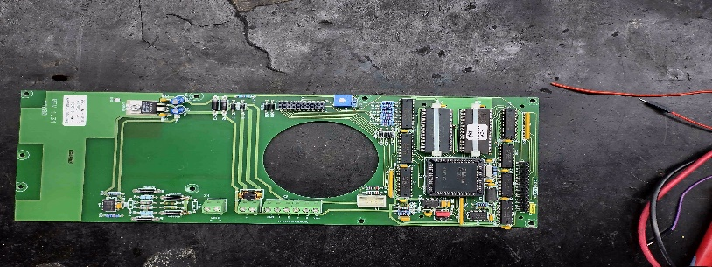 | 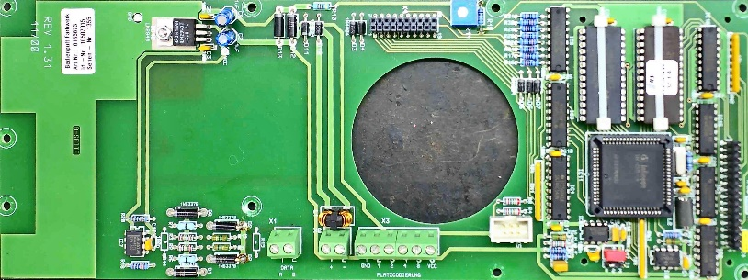 | 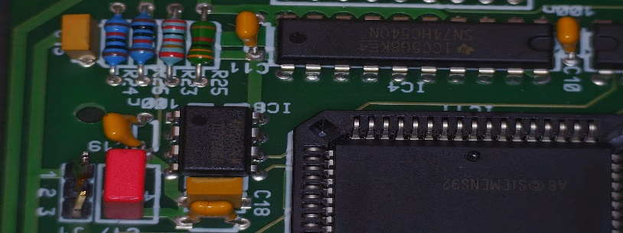 | 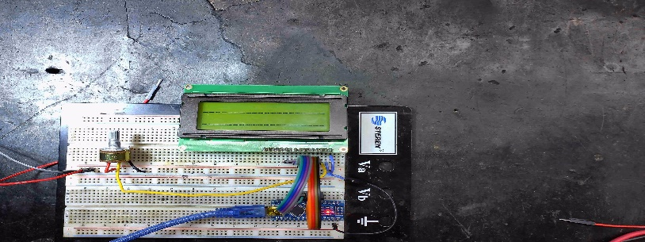 | 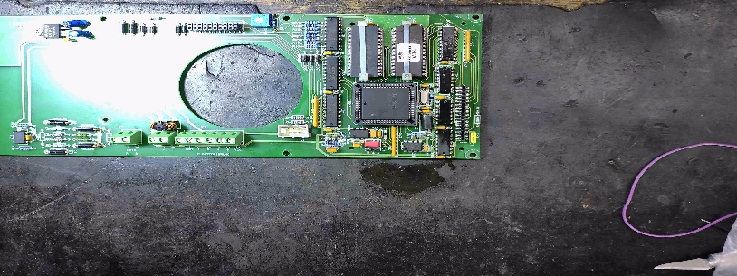 | 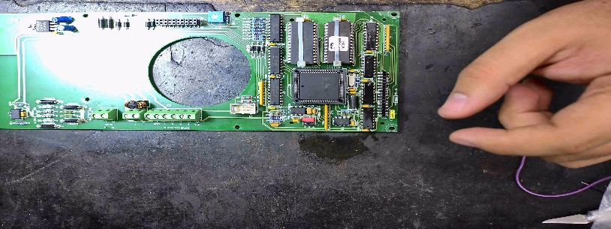 |  | 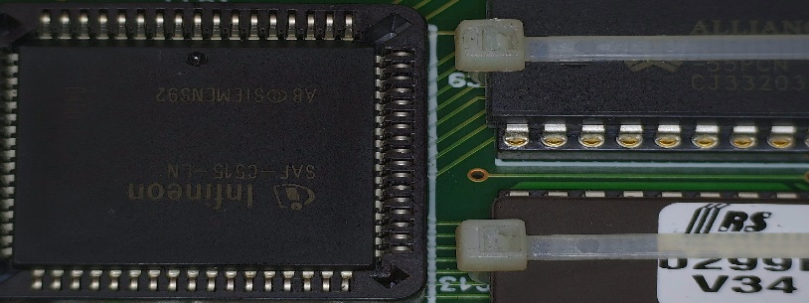 | 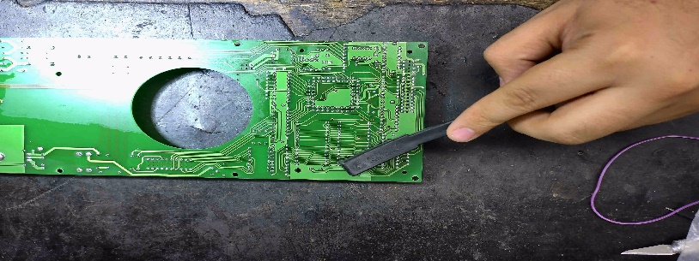 | 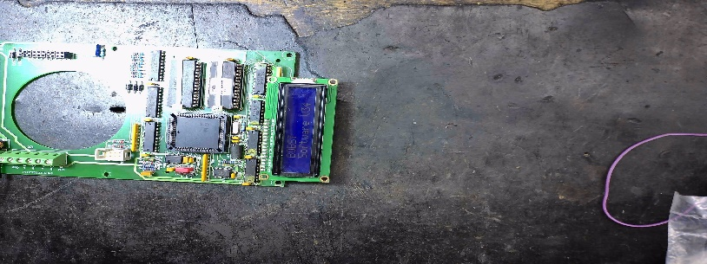
4315 | 2024-11-29 | 8:46:10 |  | MESA4 | MESA4 | 0.6 | 36 | 7

